상품제안서
코멕스 오븐글라스 밀폐용기(반찬통) 5조세트 | 상품코드: S45708

 |  |  |  |  |  |  | 02-713-8555 | www.synergygift.co.kr
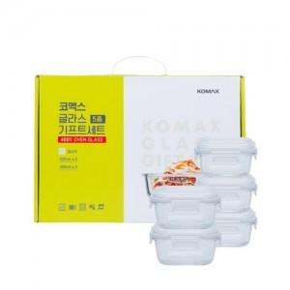

【상세/제작정보】

【인쇄/포장옵션】 | 스티커 / 포장불가능

【공급단가】 | 수량 | 30~ | 100~ | 300~ | 1,000~ | 3,000~
*VAT별도 | 단가 | 12,060원 | 11,410원 | 10,850원 | 10,570원 | 10,390원

【상품 URL】 | https://synergygift.co.kr:443/src/goods_detail.php?gdno=45708

